상품제안서
시그니처 불고기 2종셋트 | 상품코드: F32932

 |  |  |  |  |  |  | 02-412-0044 | www.easy1.co.kr
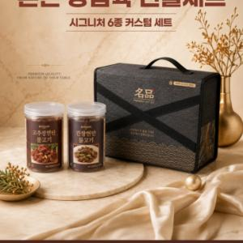

【상세/제작정보】

【인쇄/포장옵션】 | / 포장불가능

【공급단가】 | 수량 | 30~ | 50~ | 100~ | 300~ | 500~
*VAT별도 | 단가 | 29,120원 | 28,670원 | 28,000원 | 26,880원 | 25,760원

【상품 URL】 | https://www.easy1.co.kr:443/src/goods_detail.php?gdno=32932

